43 задача
 |  |  |  |  |  |  |  |  |  | Математическая модель:

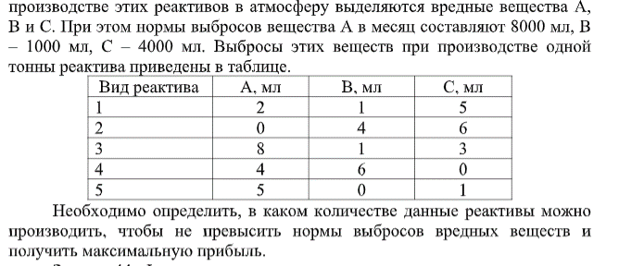
 |  |  |  |  |  |  |  |  |  | переменные задачи:
 |  |  |  |  |  |  |  |  |  | x(i) - количество реактива
 |  |  |  |  |  |  |  |  |  | i = 1, 2, 3, 4, 5
 |  |  |  |  |  |  |  |  |  | ограничения:
 |  |  |  |  |  |  |  |  |  | x(i) >=0
 |  |  |  |  |  |  |  |  |  | А: | 2*x1 + 0*x2 + 8*x3 + 4*x4 + 5*x5 <= 8000
 |  |  |  |  |  |  |  |  |  | B: | x1 + 4*x2 + x3 + 6*x4 + 0* x5 <=1000
 |  |  |  |  |  |  |  |  |  | C: | 5*x1 + 6*x2 +3*x3 + 0*x4 + x5 <=4000
 |  |  |  |  |  |  |  |  |  | целевая функция задачи:
 |  |  |  |  |  |  |  |  |  | z = 500*x1 + 800*x2 + 900*x3 + 100*x4 + 1000*x5

Решение:
 |  | 1 реактив | 2 реактив | 3 реактив | 4 реактив | 5 реактив
Количество реактива: |  | 0 | 250 | 0 | 0 | 1600

 |  | выброс |  |  |  |  |  |  | Нормы выбросов:
 | вещество А | 2 | 0 | 8 | 4 | 5 | 8000 | <= | 8000
 | вещество В | 1 | 4 | 1 | 6 | 0 | 1000 | <= | 1000
 | вещество С | 5 | 6 | 3 | 0 | 1 | 3100 | <= | 4000

Прибыль, усл.ед.: |  | 500 | 800 | 900 | 100 | 1000

 | Целевая функция: |  | 1800000 | максимальная прибыль

48 задача
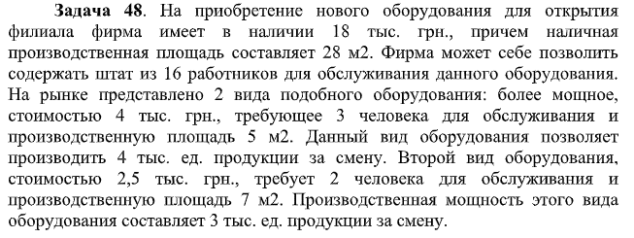
 |  |  |  |  |  | Математическая модель задачи:

 |  |  |  |  |  | переменные:
 |  |  |  |  |  | x(i,j) = 0, если i-ный работник P(i) не будет обслуживать j-ное оборудовние V(i)
 |  |  |  |  |  | x(i,j) = 1, если i-ный работник P(i) будет обслуживать j-ное оборудовние V(i)
 |  |  |  |  |  | i = 1..16
 |  |  |  |  |  | j = 1..2
 |  |  |  |  |  | ограничения
 |  |  |  |  |  | x(i,j) >=0
 |  |  |  |  |  | x(i,j) - целое
 |  |  |  |  |  | мощное оборудование: | x(1,1)+x(2,1)+x(3,1)+…+x(16,1) = 3
 |  |  |  |  |  | немощное оборудовние | x(1,2)+x(2,2)+x(3,2)+…+x(16,2) = 2
 |  |  |  |  |  | один работник обслуживает одно оборудование: |  | x(1,1)+x(1,2)=1
 |  |  |  |  |  |  |  | x(2,1)+x(2,2)=1
 |  |  |  |  |  |  |  | x(3,1)+x(3,2)=1
Решение: |  |  |  |  |  |  |  | …
 |  | мощное оборудование | немощное оборудовние |  |  |  |  | x(16,1)+x(16,2)=1
 | 1 раб |  |  |  |  | целевая функция
 | 2 раб
 | 3 раб
 | 4 раб
 | 5 раб
 | 6 раб
 | 7 раб
 | 8 раб
 | 9 раб
 | 10 раб
 | 11 раб
 | 12 раб
 | 13 раб
 | 14 раб
 | 15 раб
 | 16 раб
 | стоимость, грн | 4000 | 2500 | 18000 | максимум
 | площадь, м2 | 5 | 7 | 28 | нужно
 | производственная мощность, тыс.ед/смену | 4 | 3

